Hoja1
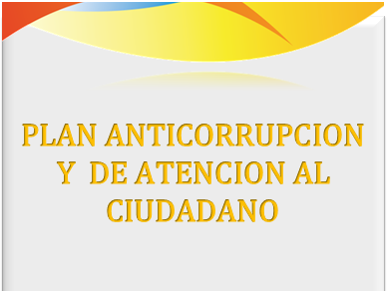
 | COMPONENTE 1:
 | GESTIÓN DE RIESGOS DE CORRUPCION Y MAPA DE RIESGOS DE CORRUPCION

 | COMPONENTE 2:
 | ESTRATEGIA ANTITRAMITES

 | COMPONENTE 3:
 | ESTRATEGIA PARA LA RENDICIÓN DE CUENTAS

 | COMPONENTE 4:
 | MECANISMOS PARA MEJORAR LA ATENCIÓN AL CIUDADANO

 | COMPONENTE 5:
 | MECANISMOS PARA LA TRANSPARENCIA Y ACCESO A LA INFORMACION

INSTITUTO MUNICIPAL PARA LA RECREACION Y EL DEPORTE- CUCUTA 2022 | PORTAFOLIO DE EVIDENCIAS

 | CRONOGRAMA GENERAL DE TRABAJO PAAC 2021

